Centralizacion
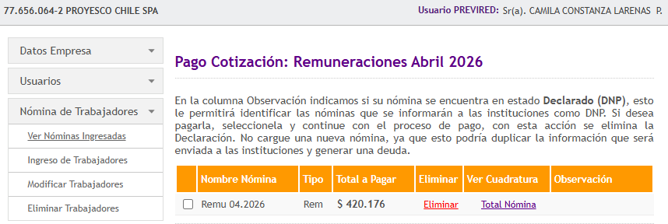
 | CENTRALIZACION PROYESCO
 | Abril 2026
Cuentas |  | D E B E | H A B E R

 | REMUNERACIONES | $1,750,000
 | LEYES SOCIALES | $114,626
 | IMPUESTO UNICO A LOS TRABAJADORES |  | $-
 | IMPUESTO RELIQUIDADO
 | PREVIRED POR PAGAR |  | $420,176 | 420,176 | $-
 | ANTICIPO DE SUELDO
 | SUELDOS POR PAGAR |  | $1,444,450

 |  | $1,864,626 | $1,864,626 |  | $1,864,626
 |  | $- | $-

 | CENTRALIZACION FINIQUITO
 | Abril 2026

Cuentas |  | D E B E | H A B E R

 | FINIQUITOS | $-
 | FINIQUITOS POR PAGAR |  | $- |  |  | $-

 |  | $- | $-

